GBPJPY
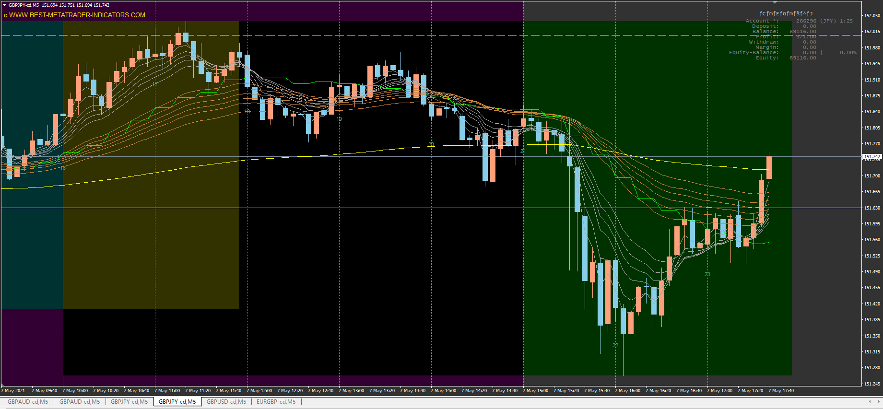
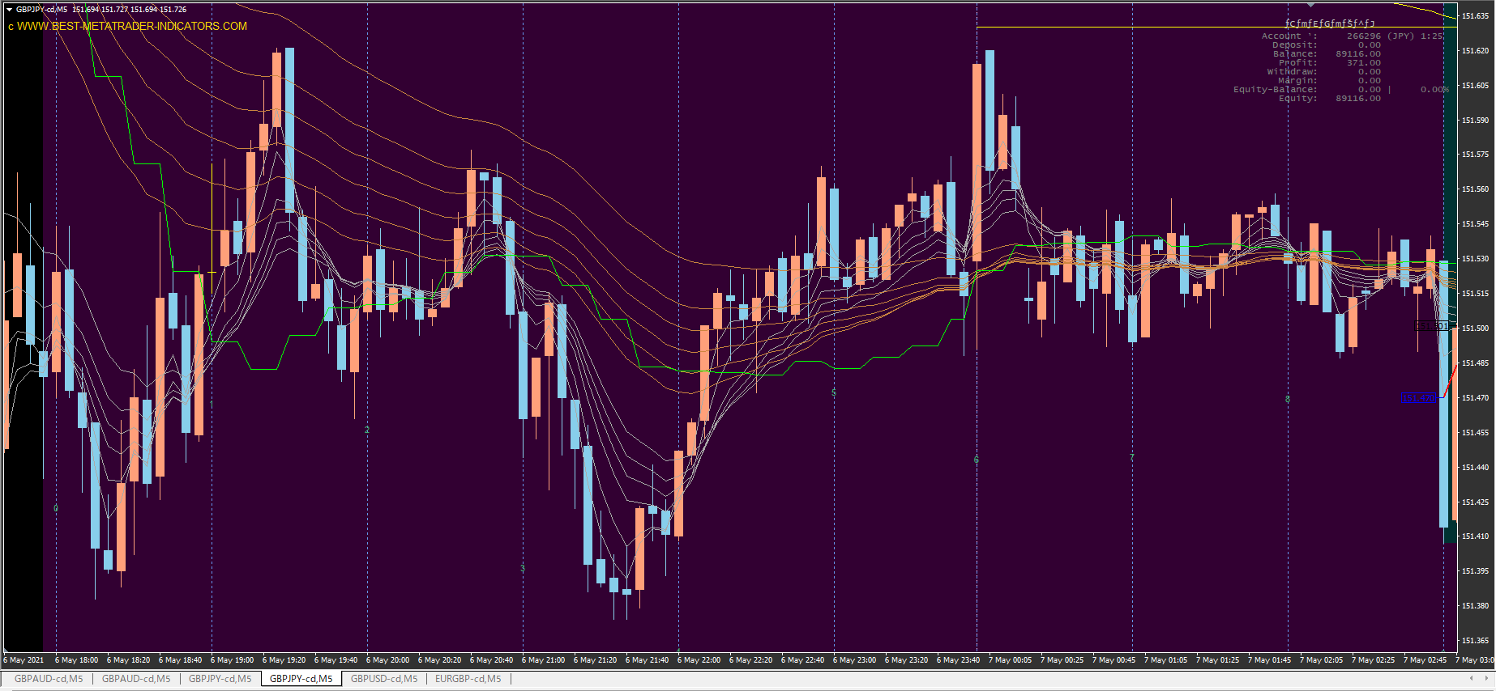

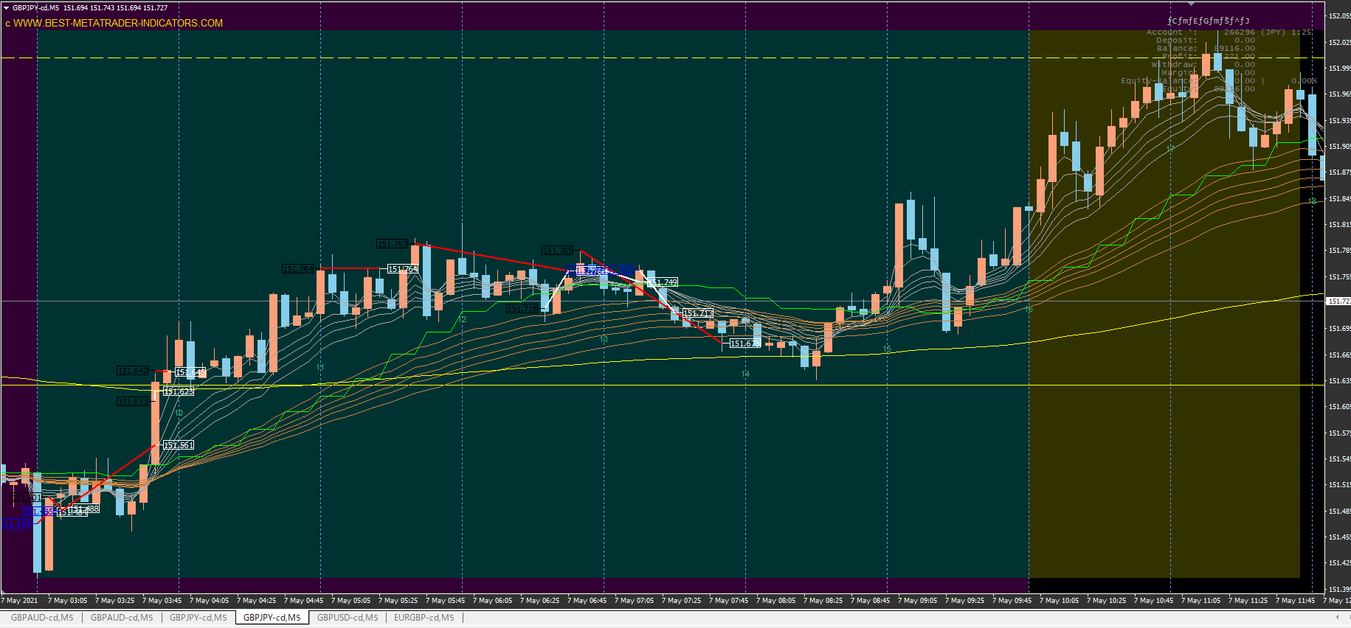

上昇トレンド中にロングで損切り連発
意味わからない

GBPAUD
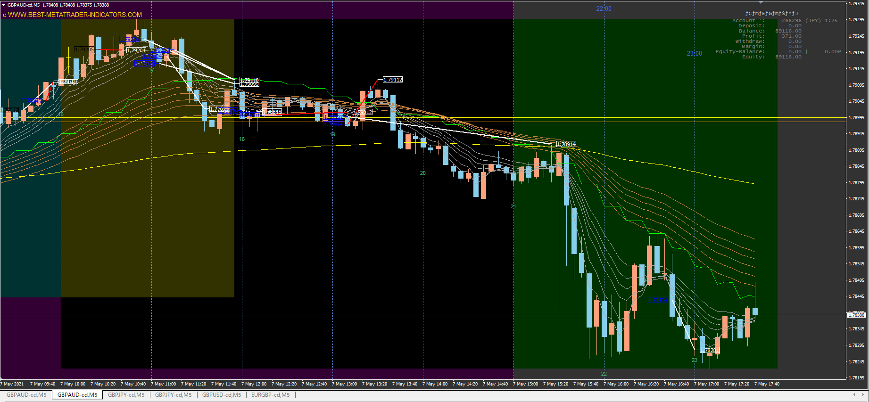
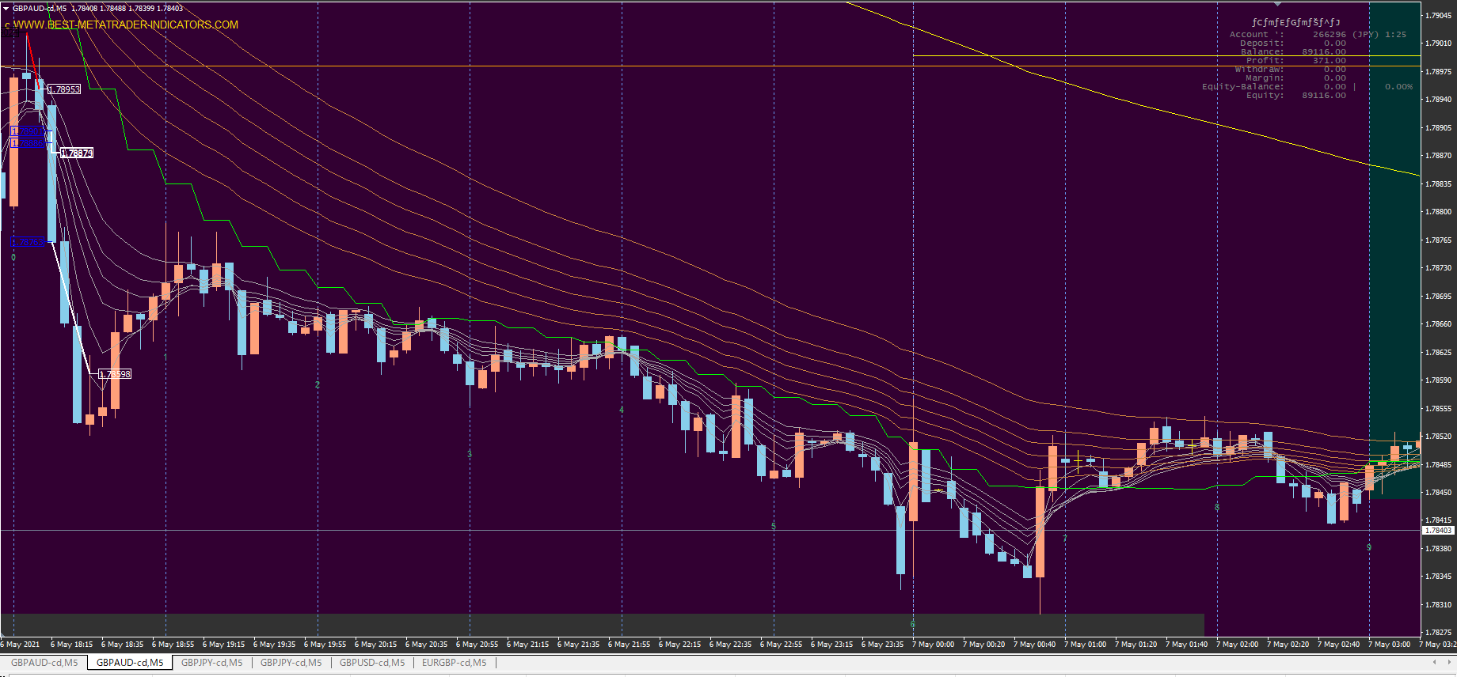

エントリーは素晴らしい

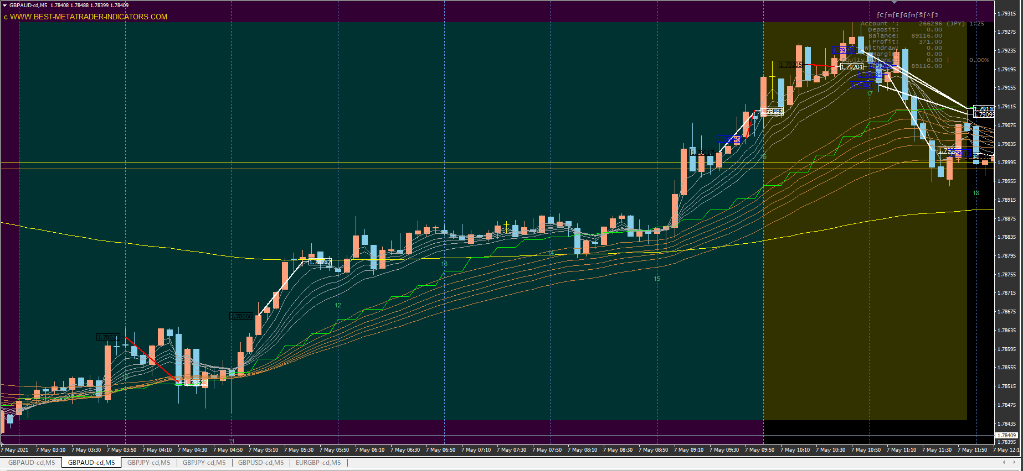

なぜここでショート？

GBPUSD
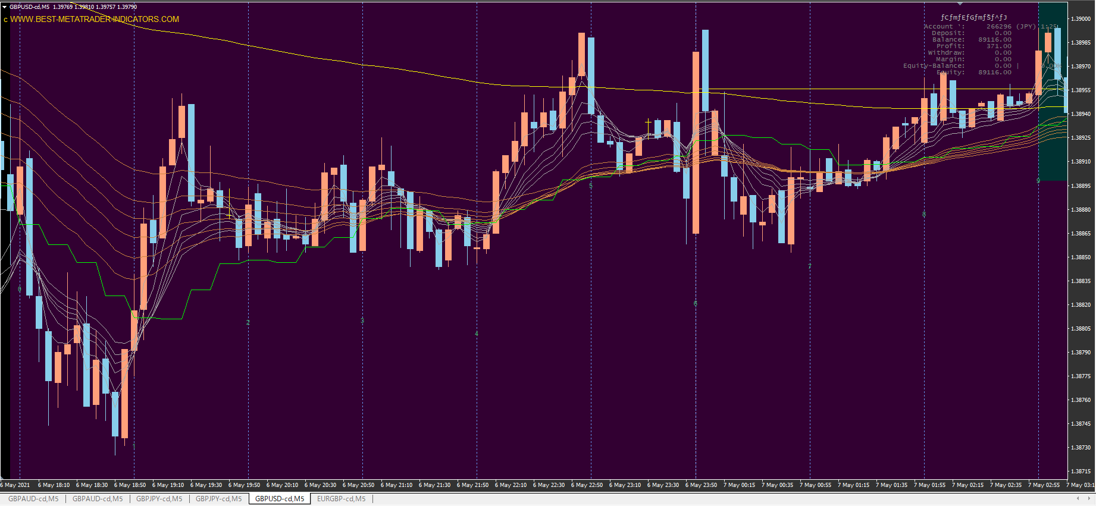

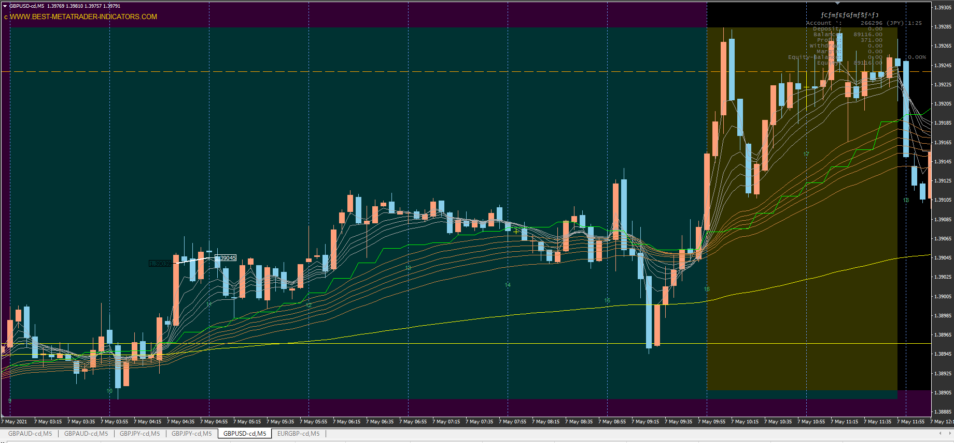

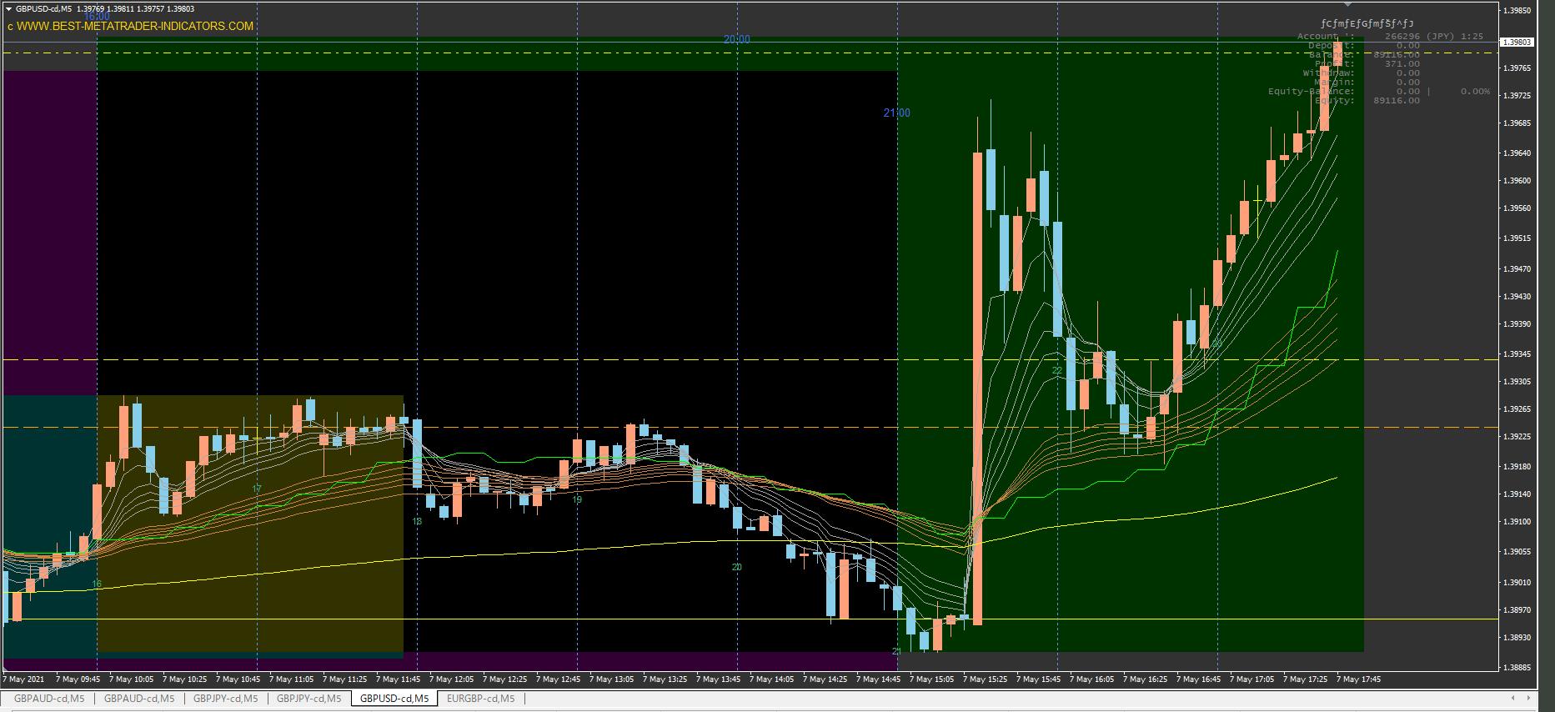

001
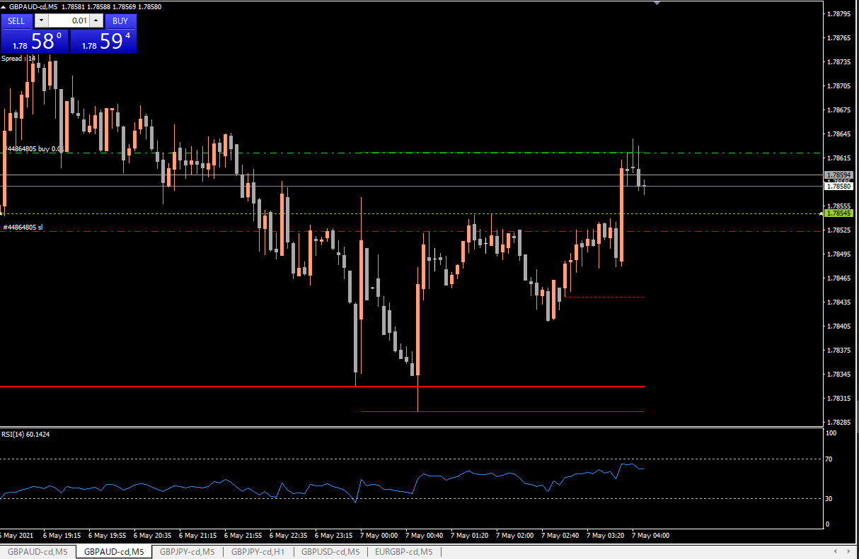

エントリー直後に頭ヒゲ３本
やばい

ダブルボトムのネックラインを超えたのでエントリー
エントリーがかなり遅い

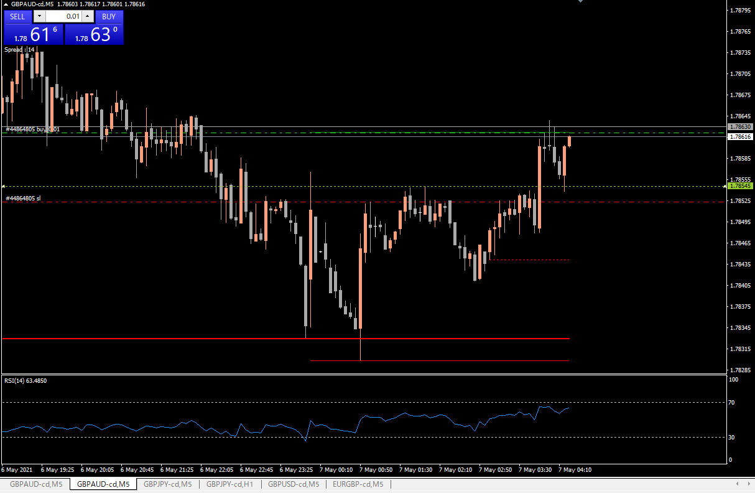

ネックラインをサポートに反発

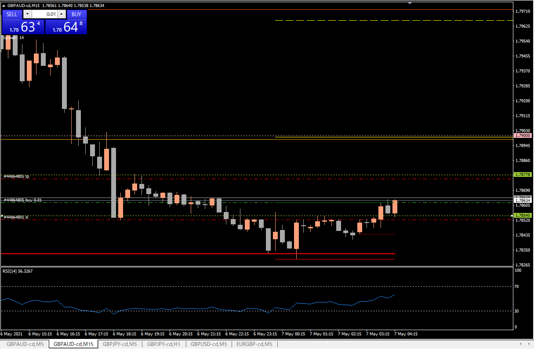

15分足
第一目標

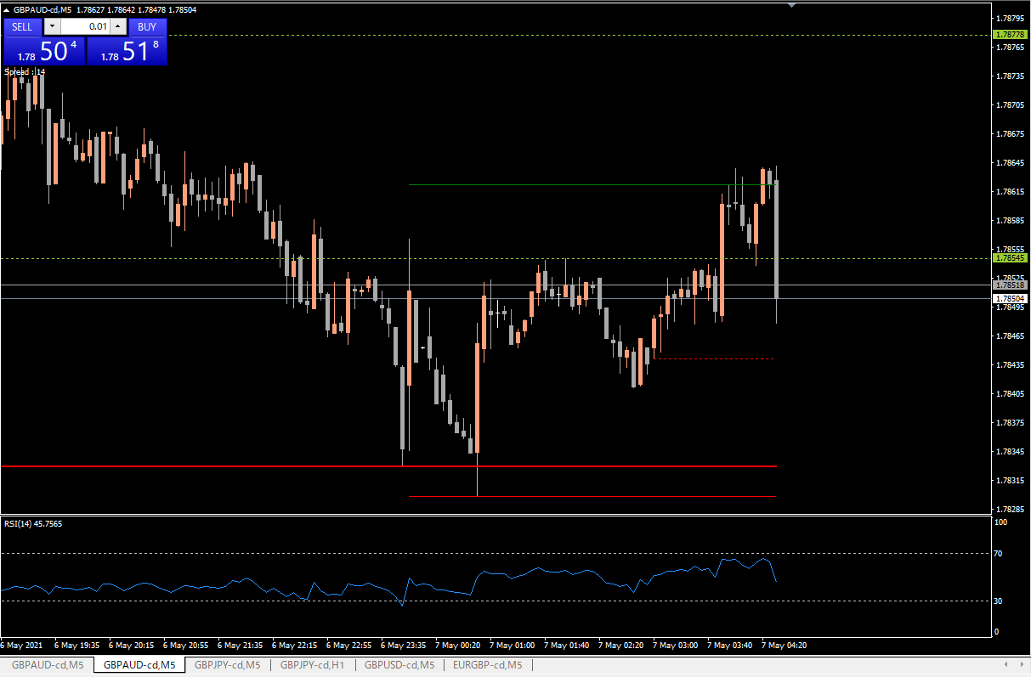

上昇と下降が左右対称

損切り

RSI高め

002
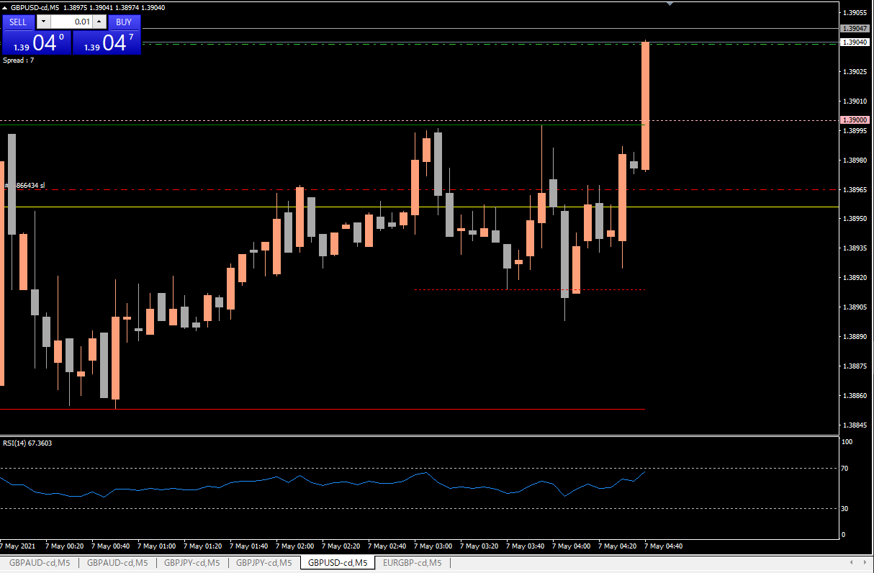

キリ番と緑線（４時間高値）ブレイクでエントリー

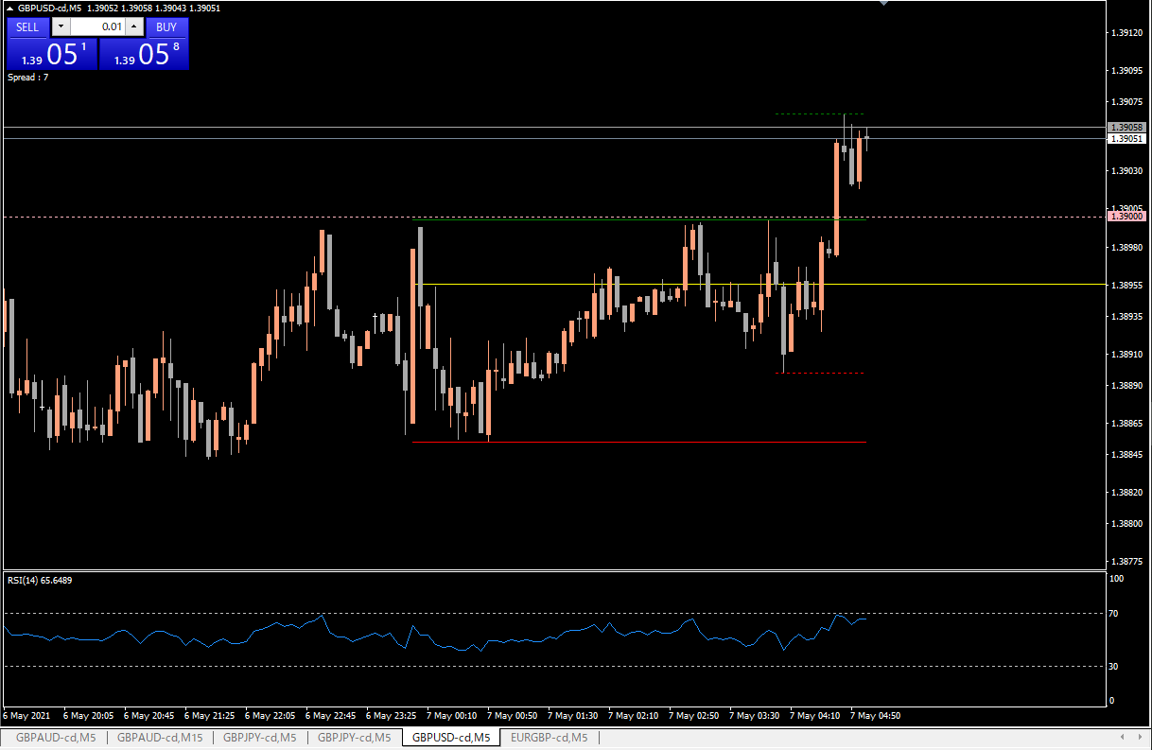
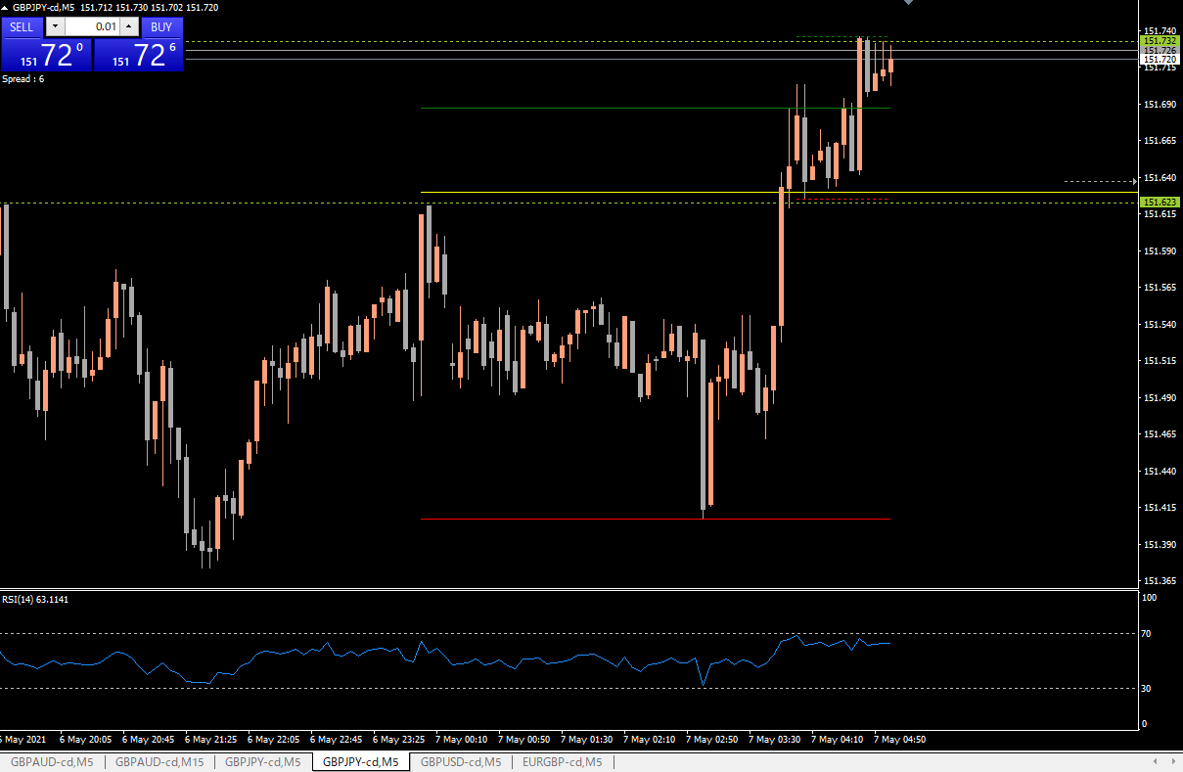

少し動きが似ているポンド円が持ち合いに入ったと判断し、微利益でエグジット

003
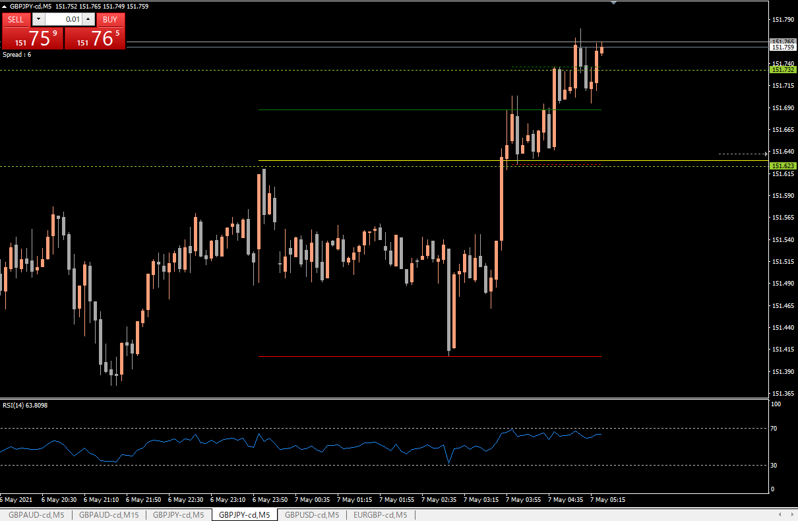
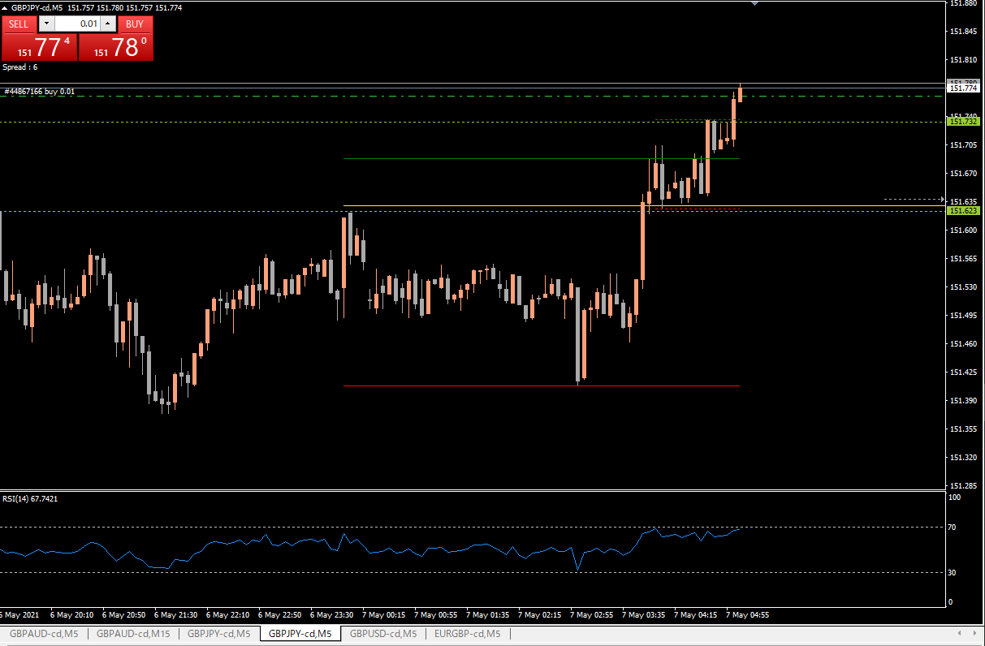

レンジと考えていたラインをブレイクしたのでエントリー

再度レンジに入ったと判断し、プラマイゼロで撤退
RSIが高いのも嫌だった

004
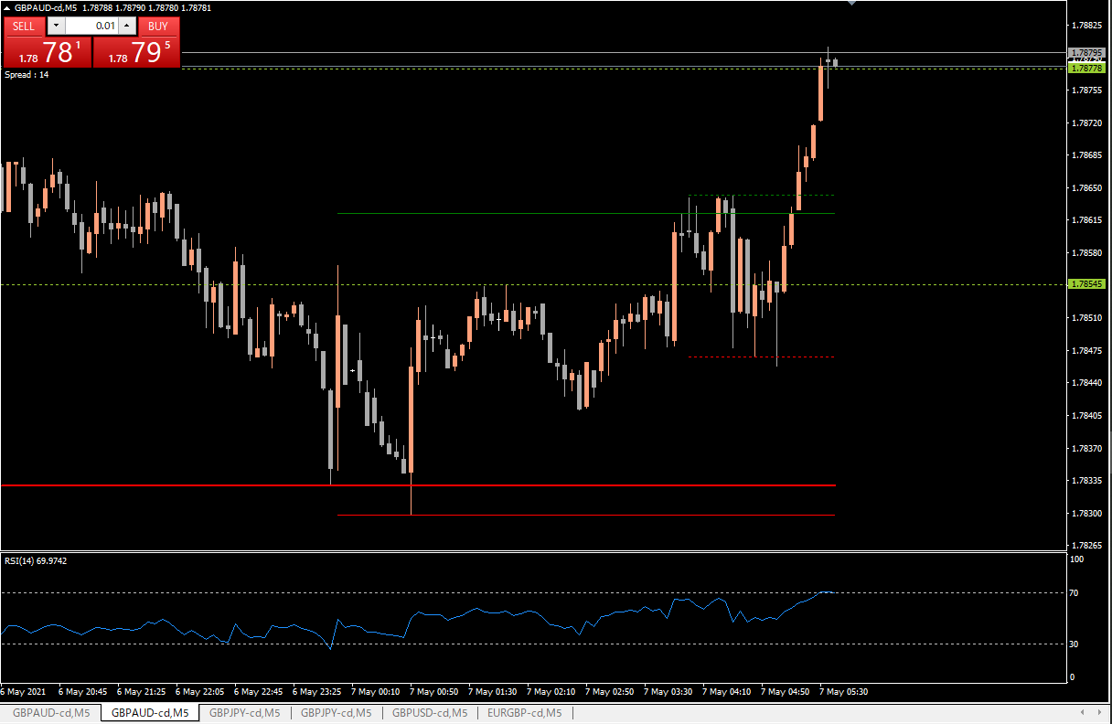
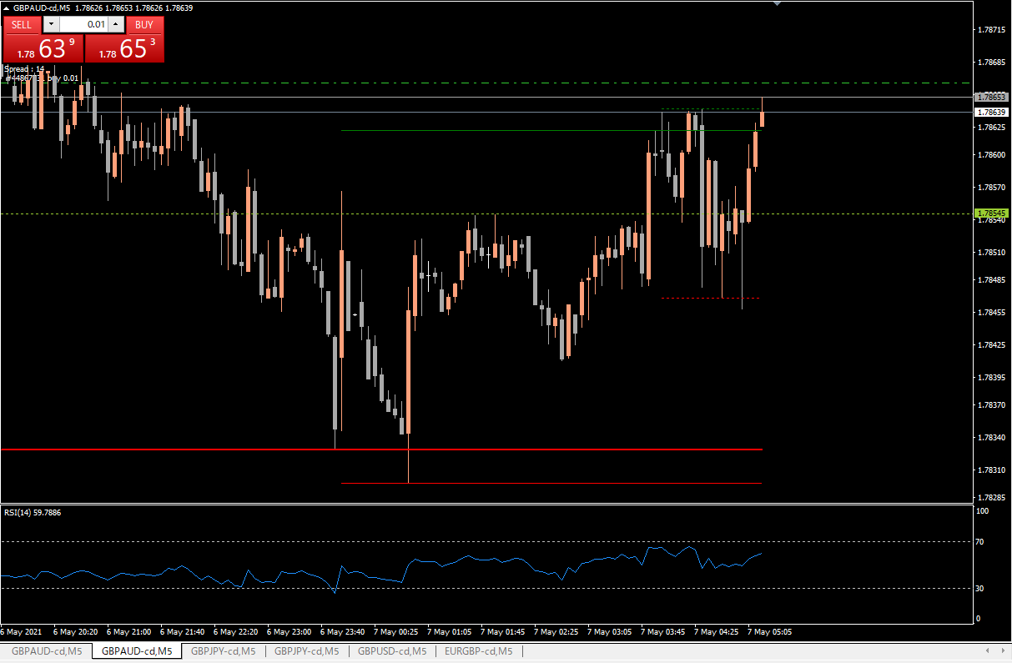
レンジを抜けたと判断しエントリー

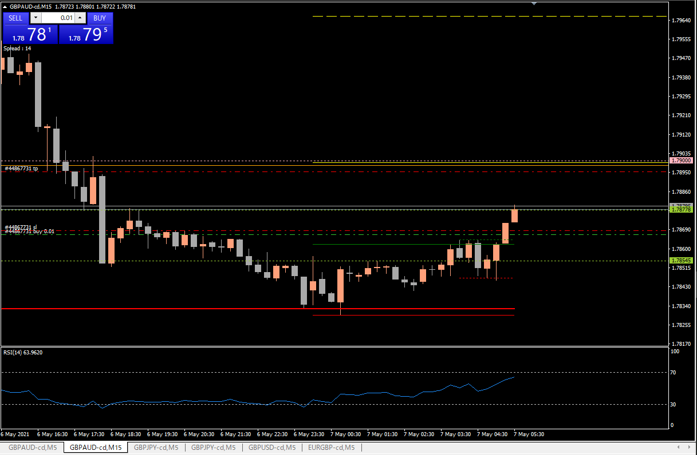

第一目標に到達したので、買値付近にストップを移動

今日の負け分を少しでも挽回したく、RSI高値圏で停滞しているのもあり利確

005
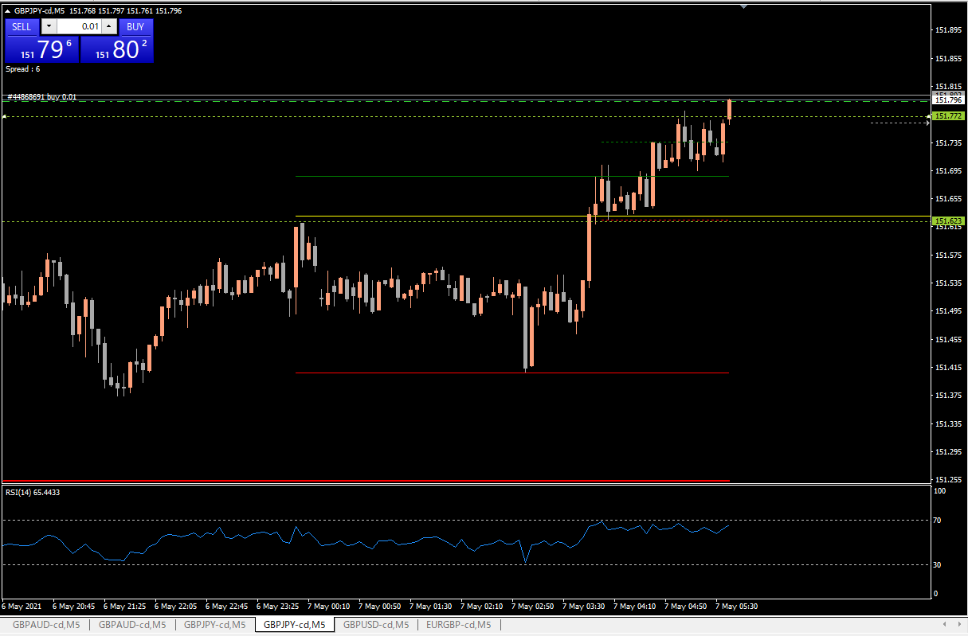
次のレンジに移行したと判断

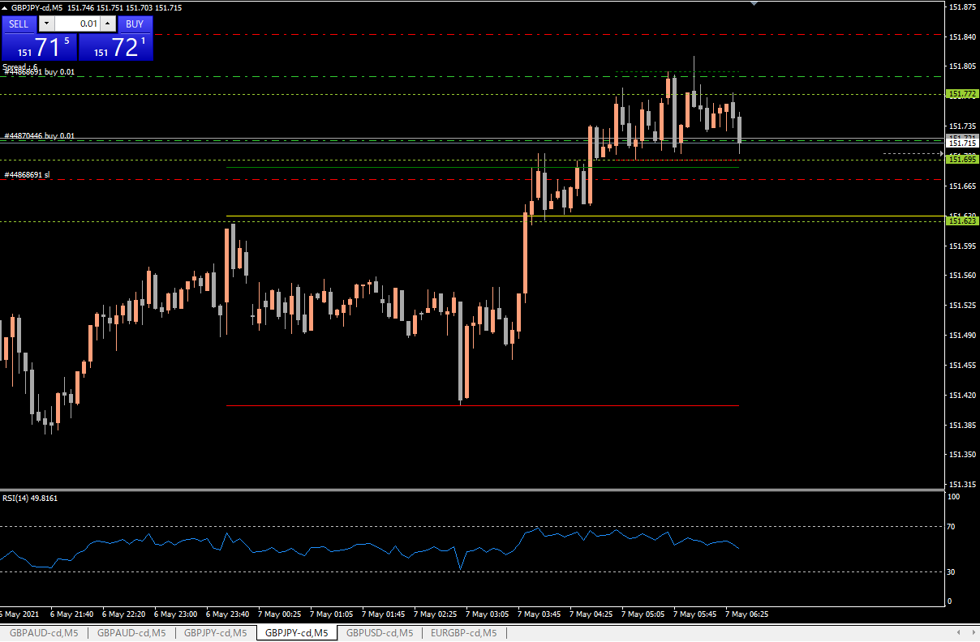

レンジの下限で追加


レンジブレイクで再度エントリー

レンジ上限で２つエグジット

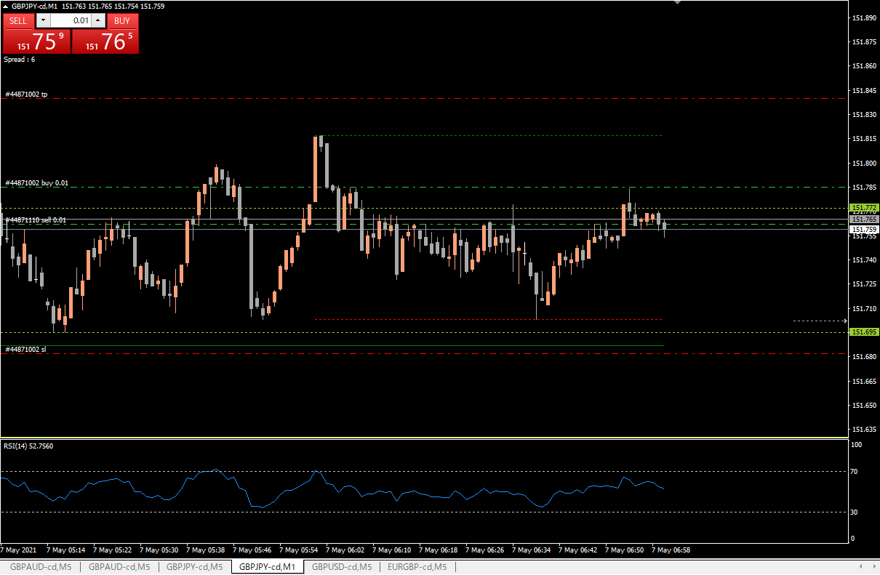

レンジに戻ったと判断し
ショート

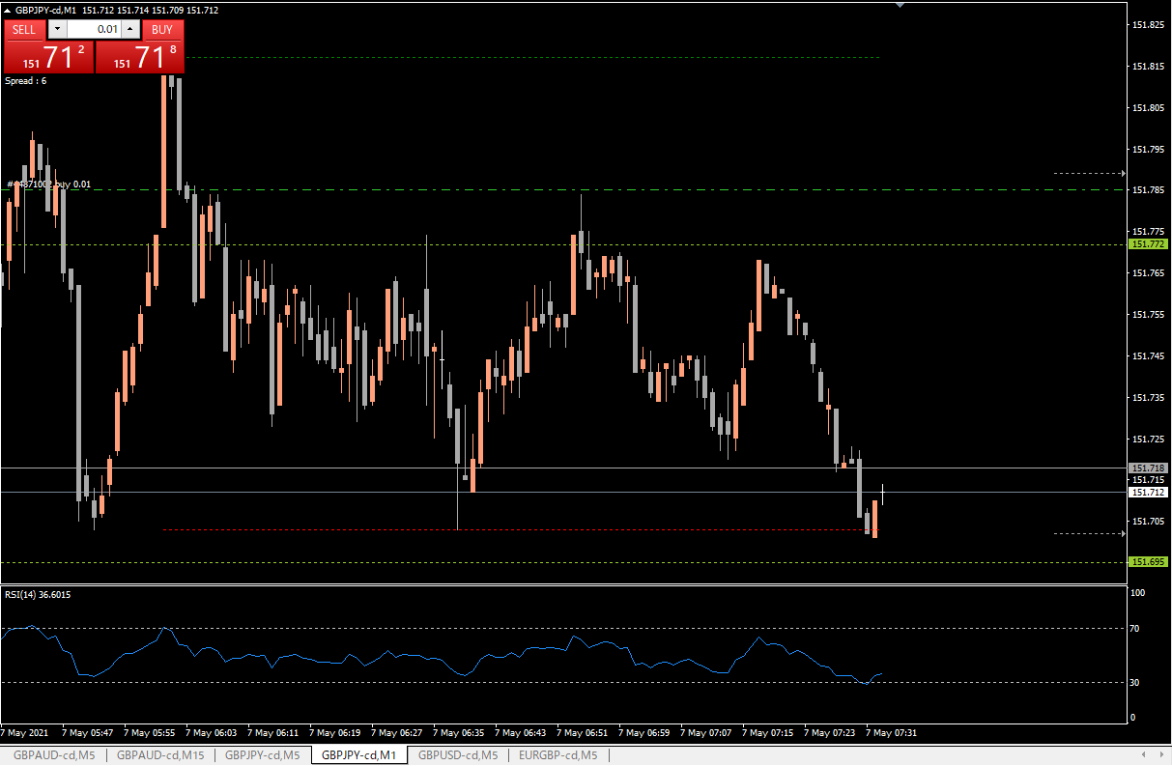

ショートを利確

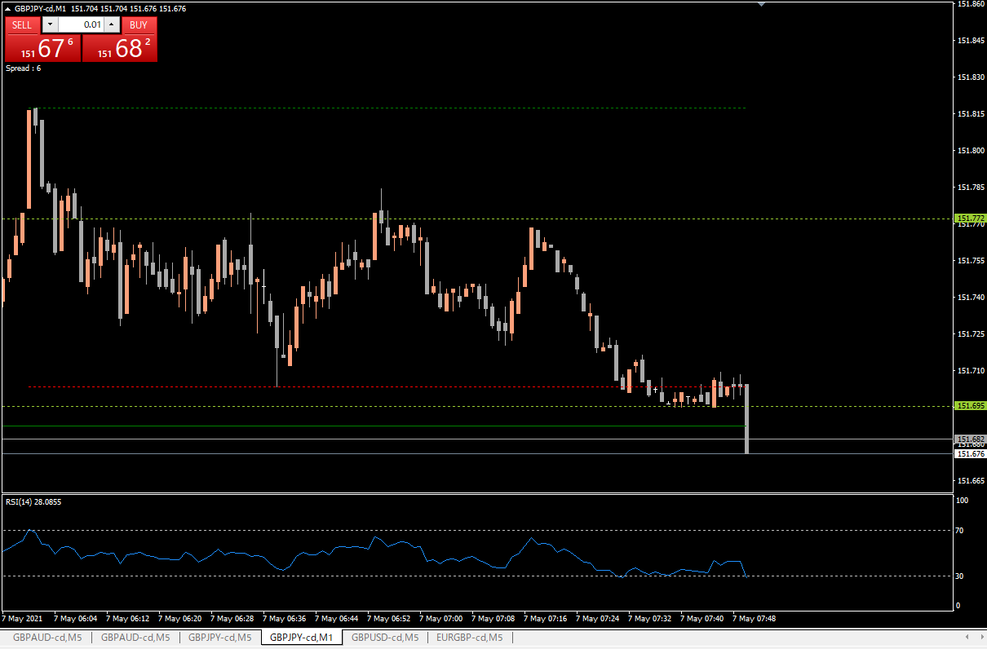

ロスカット

